Resultado
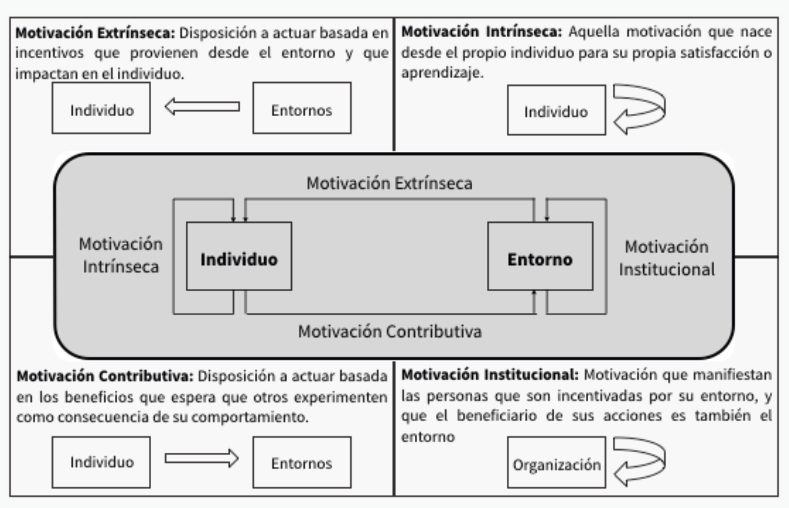
 |  |  |  | RESULTADO DEL PERFIL MOTIVACIONAL

Causa | Consec. | Tipo | Resultado
Interna | Interna | Motivación Intrínseca | 14%
Externa | Interna | Motivación Extrínseca | 14%
Interna | Externa | Motivación Contributiva | 14%
Externa | Externa | Motivación Institucionalizada | 14%

PERFIL MOTIVACIONAL

NIVEL ALTO (Sobre 70%)

